电源方案选择
一、相关引脚介绍

可以分为如下类：
● | VDD | Input | 数字电源输入
● | AVDD | Input | 模拟电源输入
● | DEC |  | 内部LDO输出电源去耦用
● | DCC | Output | DC/DC模块滤波电路
● | VSS | Input | 电源地
● | VDD_PA | Output

二、nRF51822电源简介
nRF51系列芯片支持三种不同的电源输入方式：
 | ● Internal DC/DC Converter
 | ● Internal LDO
 | ● Low Voltage Mode

1.Internal DC/DC输入方式
 | 示意图如下（从Reference Manual中摘抄）

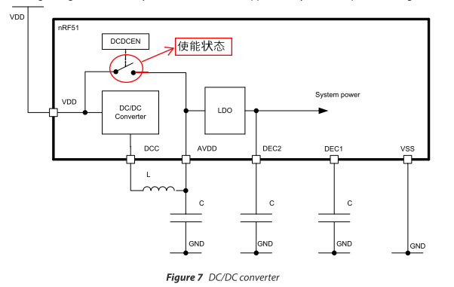
 |  |  |  | ☆ DC/DC降压模块可通过内部DCDCEN寄存器使能或禁能
 |  |  |  | ☆ DC/DC降压模块需要一个外部LC滤波电路，从DCC引脚接入
 |  |  |  | ☆ AVDD和VDD在CPU内部直接连接，当DC/DC禁能时。这样会在VDD和AVDD之间引入一个阻值很小的串联电阻。
 |  |  |  | ☆ DC/DC使用时机：

 |  |  |  | ☆ 输入电压范围：

2.Internal LDO输入
 | 示意图如下
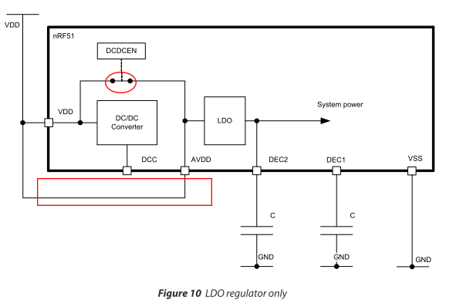
 |  |  |  | ☆ 注意与DC/DC输入方式的连接区别，DCDCEN寄存器禁能DC/DC模块。并且VDD和AVDD在芯片外部就相连。
 |  |  |  | ☆ 输入电压范围：

3.Low Voltage模式
 | 示意图如下
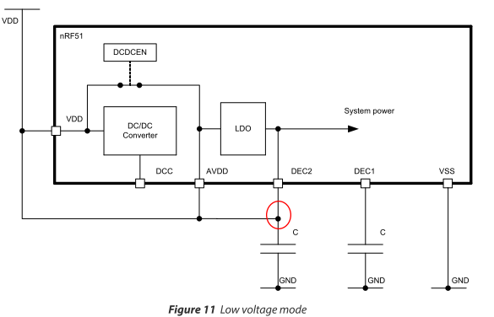
 |  |  |  | ☆ 内部LDO被bypass，VDD直接给芯片内部供电。所以VDD必须确保稳定性。
 |  |  |  | ☆ 输入电压范围：

△电源输入电压VDD Setup Time（最大值）

三、方案对比及选择
 | ☆ 输入电压范围对比

VDD

DCDCEN

☆ 三种方式动态切换可行性
● 切换顺序：Internal DC/DC → Internal LDO → Low Voltage
□ 动态切换是否会影响系统运行？必须Reset吗？Reset方式：POR？Soft Reset？WatchDog？
□ 电路上的设计：
■ 需要多少个IO？
● 从Internal LDO切换到Low Voltage模式，只需要将DEC2连接到VDD上。一个IO口
● 从DC/DC模式切换到Internal LDO模式，需要将AVDD连接到VDD上。一个IO口
综上，需要2个IO口。
□ 在从DC/DC模式切换到Internal LDO模式时，需要断开DCC外部的LC滤波电路吗？
□ 如何检测电压低于设定阀值了？从而可以切换模式？
 | △ 建议三种方式都留着位置，等板子做好后，调试下，看看哪种情况最省电。
电源切换示意图
DC/DC
Converter
LDO
System Power
 | △ 这三种方式，如果可以通过两个I/O口控制会更好。到时候可以动态切换。
VDD

DCC
AVDD
DEC2
DEC1
VSS

IO控制

需要IO控制断开吗？
GND
GND
VDD

电压检测方案探讨
GND
GND
VDD

s
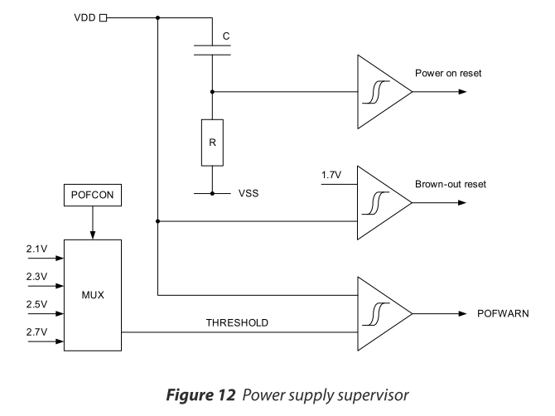
× 方案1： Power Supply supervisor 电源监控模块

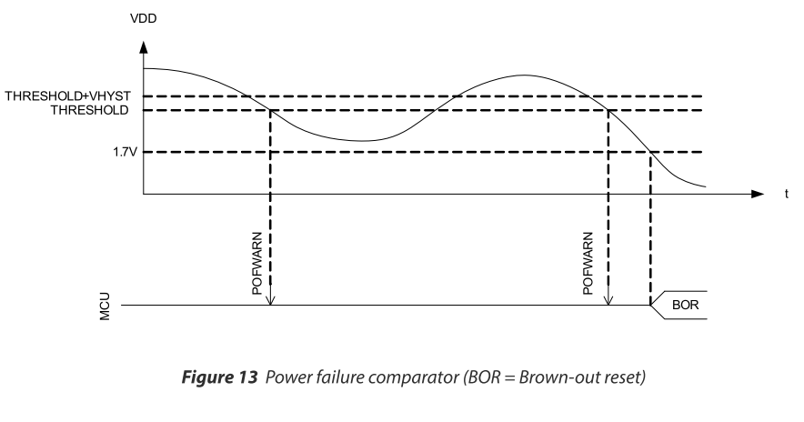
0.1V滞后

只能从这四个电压值中选择

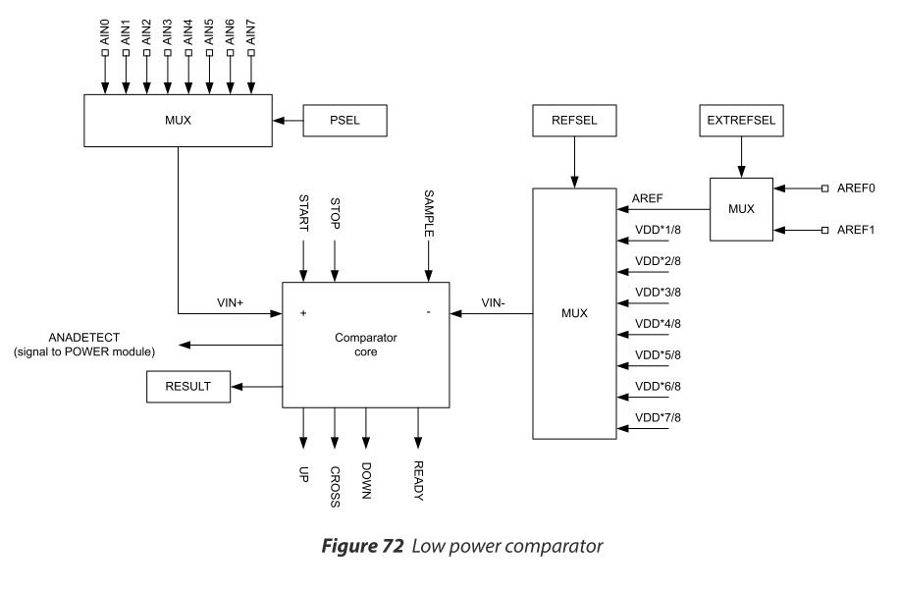
× 方案2：Low Power Comparator

选择一个AIN管脚连接到VDD上

VDD和自己比较？
VDD本来就是要检测的目标，
再对比有何用？

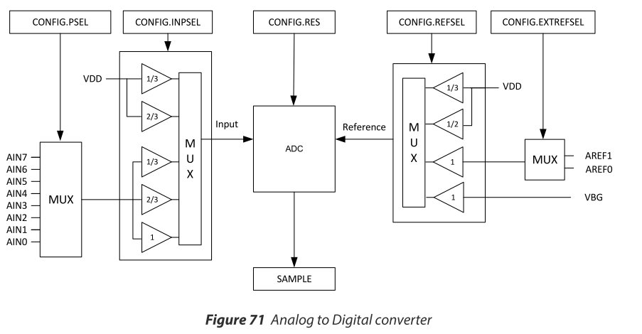
☆ 方案3：ADC

接高精度参考电源
输入电压的最高值？

任选一路

四、电源草案
 | 使用三种输入方式动态切换。ADC采样电池电量，决定使用哪一种方式。
 | □ 默认状态是哪种？或者寻找可以记住状态的开关？
 | □ 在开发板上测试切换
 | □ 计算功耗，如果功耗大，是否可以考虑预留直流电源接口（不使用电池）
 | □ 考虑IO电平。当VDD低于1.9V时，IO口最大才输出1.9+0.3=2.2V，正好是TTL电平的阀值。是否需要使用1.8V的器件？

☆ | 由于考虑到功耗和使用时间，电源准备使用可充电电池，输出为3~4.2V。使用DC/DC输入方式。

锂电池电压监控 利用RF1822 power supervisor

 | TODO: | 上图中电感电容计算：
 |  | 手册中并没有相关的计算，故推荐采用官方推荐值。
 |  | L | 15nH+10uH
 |  | C AVDD | 1.0uF
TODO:
根据电源输入情况，选择一个合适的电压监控阀值
 |  | C DEC2 | 100nF
 |  | C DEC1 | 47nF

 |  |  |  |  | 推荐选择2.7V。 如果使用锂电池供电，3.0--4.2V的锂电电压通过LDO降压为3.3V，压差最小为0.2V。假设设定锂电池最低输出电压为2.9V，则LDO输出为2.7V，此时锂电的最低放电电压已接近极限。

硬件模块化探讨
一、需求
 | ○ 热拔插，自动侦测设备状态。是否有设备插入或拔出。
 | ○ 自动识别传感器类型
 | ○ 传感器模块上不希望使用MCU。如果能使用MCU，还不如直接集成到一块板子上。

VDD
二、拔插检测方案探讨
☆ | ADC检测模块的分压电阻。
nRF51822
核心板
动态可调电阻
R0
ADC

R1
R2
Rn
 |  | …

传感器模块1
传感器模块2
传感器模块n

每个设备的分压电阻不同，这样，当插入/拔出不同设备后，ADC采样的电压值就不一样，从而可以识别出插入的何种类型的设备。也就是说设备ID可以用分压电阻决定。
△ 当设备启动时，就有设备连接，此时如何确保正确识别？
○当有一个设备连接时：
确保每个分压电阻值不同，就可以分辨出不同的设备，
即：Rn ≠ R1 ≠ R2 ... ≠ Rn-1 n为最大可插入设备数
○当有两个设备连接时：
在第一步的前提下，需确保任意两个设备并联出的电阻值不会与某个设备的电阻值相等；并且也不与其他任意两个的并联电阻值相等。
即：Rn ≠ $\frac{Ri∗Rj}{Ri+Rj}$ $\frac{Ri∗Rj}{Ri+Rj}$ ≠ $\frac{Rm∗Rn}{Rm+Rn}$
※再往后推演，条件越来越复杂苛刻。感觉这种计算方法不太合适。
所以可以考虑将R0设计成动态电阻，更改几次R0的阻值，应该就可以计算出设备的连接情况。
○ 引入可变电阻R0的计算方法：
待完善

☆ | 1-Wire总线方案

nRF51822
核心板
1-Wire
Master
I2C

保存如下信息：
● 采集的数据类型：比如PM2.5 温度等
● 通信地址信息
● 额外的配置信息，比如多久采集一次数据

传感器模块1
传感器模块2
传感器模块n
1-Wire
EEPROM
1-Wire
EEPROM
1-Wire
EEPROM

插入检测方法：
基本上依靠1-wire的presence-detect机制来检测设备插入。可以设定每隔1~2分钟检测一次。

